Ф-1
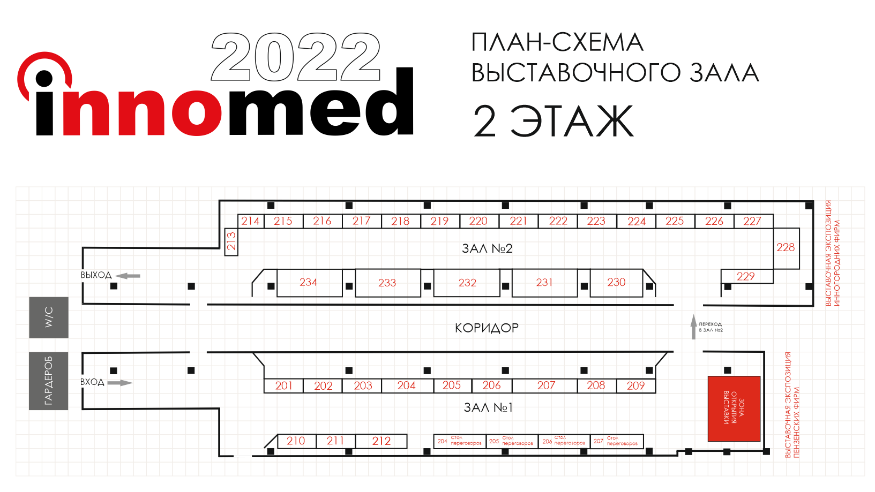
Teл: (8412)458-055 biomed@ckr58.ru www.innomed-forum.ru

ЗАЯВКА НА УЧАСТИЕ В ВЫСТАВКЕ |  |  |  | Ф-1
ВЫСТАВКА «INNOMED - 2022», 29-30 сентября 2022
Технопарк "Рамеев", корпус 6, 2 этаж

НАИМЕНОВАНИЕ ЭКСПОНЕНТА
ИНН | КПП
ОГРН/ОГРНИП | ФИО руководителя
БАНКОВСКИЕ РЕКВИЗИТЫ
Р/С | К/С
В банке | БИК
 | ОКПО
КОНТАКТНЫЕ ДАННЫЕ
Юридический адрес | Фактический адрес
Телефон | Факс
КОНТАКТНОЕ ЛИЦО
Телефон | E-mail
ВЫСТАВОЧНАЯ ПЛОЩАДЬ
Количество кв.м. (стоимость аренды 1кв.м. выставочной площади 15000 руб.) | длина, м |  | глубина, м
Общая характеристика выставляемой продукции | Надпись на фризе
Наименование экспонента для диплома | Стоимость, руб. | 0
Регистрационный взнос, кол-во (стоимость за 1 компанию-участника 3500 руб.) | Стоимость, руб. | 0
 | ИТОГО | 0

Дата "____" _____________ 2022г.

Заявку на участие в выставе необходимо направить на электронную почту biomed@ckr58.ru в формате Excel
Контактное лицо: координатор выставки Ильина Елена Николаевна (8412)458-055, 8(987)5048513

